Pruebas - Cifrado
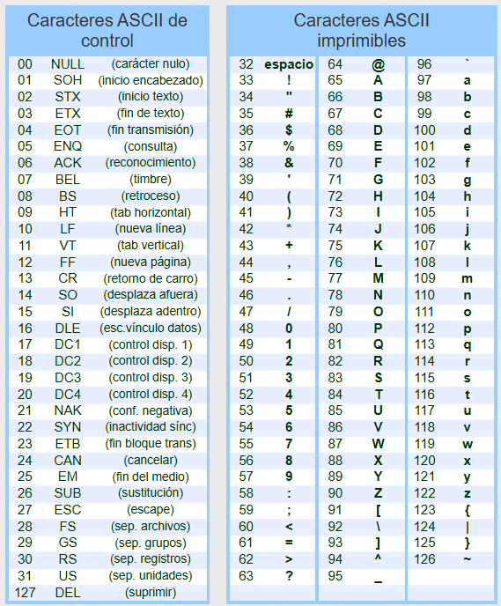
CIFRADO |  |  |  |  |  |  |  |  |  |  |  |  |  |  |  |  |  |  |  |  |  |  |  |  |  | Texto claro
Buffer | Registros | ITERACIONES |  |  |  |  |  |  |  |  |  |  |  |  |  |  |  |  |  |  |  |  |  |  |  | Posición | 0 | 1 | 2 | 3 | 4 | 5 | 6 | 7
 |  | 1 |  |  | 2 |  |  | 3 |  |  | 4 |  |  | 5 |  |  | 6 |  |  | 7 |  |  | 8 |  |  | ASCII | 108 | 101 | 110 | 71 | 117 | 97 | 74 | 101
textoClaro | $s0 | 0 |  |  |  |  |  |  |  |  |  |  |  |  |  |  |  |  |  |  |  |  |  |  |  | Byte | l | e | n | G | u | a | J | e
claveExtendida | $s2 | 0
 | $t0 | 0 | 1 |  | 2 |  |  | 3 |  |  | 4 |  |  | 5 |  |  | 6 |  |  | 7 |  |  | 8 |  |  | Clave extendida
longitudTexto | $t1 | 8 |  |  |  |  |  |  |  |  |  |  |  |  |  |  |  |  |  |  |  |  |  |  |  | Posición | 0 | 1 | 2 | 3 | 4 | 5 | 6 | 7
 | $t2 | 0 | 0 | 0 | 1 | 1 | 1 | 2 | 2 | 2 | 3 | 3 | 3 | 4 | 4 | 4 | 5 | 5 | 5 | 6 | 6 | 6 | 7 | 7 | 7 | ASCII | 77 | 105 | 112 | 115 | 108 | 101 | 110 | 71
 | $t3 | 185 | 57 |  | 206 | 78 |  | 222 | 94 |  | 186 | 58 |  | 225 | 97 |  | 198 | 70 |  | 184 | 56 |  | 172 | 44 |  | Byte | M | i | p | s | l | e | n | G
 | $t4 | 108 |  |  | 101 |  |  | 110 |  |  | 71 |  |  | 117 |  |  | 97 |  |  | 74 |  |  | 101
 | $t5 | 77 |  |  | 105 |  |  | 112 |  |  | 115 |  |  | 108 |  |  | 101 |  |  | 110 |  |  | 71 |  |  | Texto cifrado
textoCifrado | $t6 | 0 |  |  |  |  |  |  |  |  |  |  |  |  |  |  |  |  |  |  |  |  |  |  |  | Posición | 0 | 1 | 2 | 3 | 4 | 5 | 6 | 7
 | $t7 | 128 |  |  |  |  |  |  |  |  |  |  |  |  |  |  |  |  |  |  |  |  |  |  |  | ASCII | 57 | 78 | 94 | 58 | 97 | 70 | 56 | 44
 |  |  |  |  |  |  |  |  |  |  |  |  |  |  |  |  |  |  |  |  |  |  |  |  |  | Byte | 9 | N | ^ | : | a | F | 8 | ,

